暗巫
小怪 | 技能类型 | 伤害范围 | 伤害段数 | 特效设计 | 设计理念
野猪 | 近程普通攻击 | 近战 | 1 | 野猪用尖牙去顶撞目标，特效会发出牙状的白色虚影 | 普通攻击
野猪人弓手 | 远程普通攻击 | 发射技能 | 1 | 野猪人弓手射出简陋的弓箭，简单的箭光就好 | 远程单人
野猪人王 | 近程普通攻击 | 近战 | 1 | 野猪人王猛地将木棒挥出一道淡黄色的棍风，因为木棍比较粗，这道棍风也稍微粗点 | 普通攻击
野狼 | 近程普通攻击 | 近战 | 1 | 野狼猛地咬目标，会有一个简单的四颗牙相互咬合的虚影 | 普通攻击
野狼祭祀 | 远程范围施法 | 圆形范围1M半径 | 1 |  野狼祭祀挥舞法杖，法杖闪烁绿光，目标位置预警并延迟1秒发出一个绿色的风圈 | 远程范围
首领白狼 | 近程普通攻击 | 近战 | 1 | 稍大的红色的爪印 | 普通攻击
小龙人 | 近程普通攻击 | 近战 | 1 | 偏红色的刀光 | 普通攻击
龙人法师 | 矩形范围施法 | 5m长1m宽的矩形 | 1 | 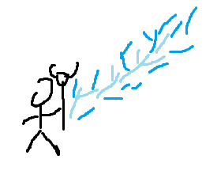 释放之后预警并延迟1秒发出雷光 | 远程范围
龙人勇士 | 近程普通攻击 | 近战 | 1 | 巨大的红色刀光 | 普通攻击
4032蛮民的狼 | 近程普通攻击 | 近战 | 1 | 紫色的爪印 | 普通攻击
4033蛮民祭祀 | 远程普通攻击 | 发射技能 | 1 | 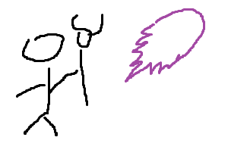 释放一个邪恶火球 | 远程单人
4031蛮民战士 | 近程普通攻击 | 近战 | 1 | 劈下来的时候巨大的白色刀光 | 普通攻击
4051小巨人 | 近程普通攻击 | 近战 | 1 | 一阵棍风 | 普通攻击
4052小巨人法师 | 矩形范围施法 | 1.5m半径的移动攻击 | 1 | 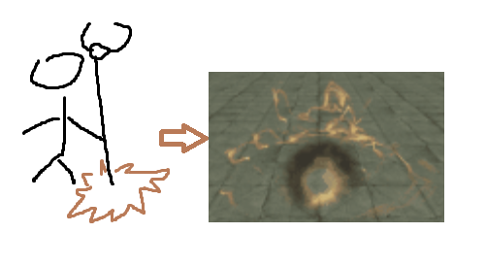 地裂术 | 移动范围
4053小巨人族长 | 近程矩形范围 | 1m宽1.5m长的矩形范围攻击 | 1 | 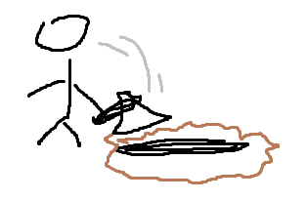 砸地击 | 近身矩形范围

